Costos
 |  |  |  |  |  | Cost transport
Dies lectius |  |  | Dies no lectius |  |  | Total anual 2024 | Total anual 2025
Número de dies | 177 |  | Número de dies | 32 |  | 209 | 209
kms/expedició | 21 |  | kms/expedició | 70
kms/dia | 42 |  | kms/dia | 140
km/any | 7,434.00 |  | km/any | 4,480.00 |  | 11,914.00 | 11,914.00
Hora inici | 8:35:00 |  | Hora inici | 7:30:00
Hora final | 9:55:00 |  | Hora final | 9:50:00
Temps expedició (hores) | 1:20:00 |  | Temps expedició (hores) | 2:20:00
Temps expedició (minuts) | 80.00 |  | Temps expedició (minuts) | 140.00
Temps dia (minuts) | 160.00 |  | Temps dia (minuts) | 280.00
Temps any (minuts) | 28,320.00 |  | Temps any (minuts) | 8,960.00 |  | 37,280.00 | 37,280.00
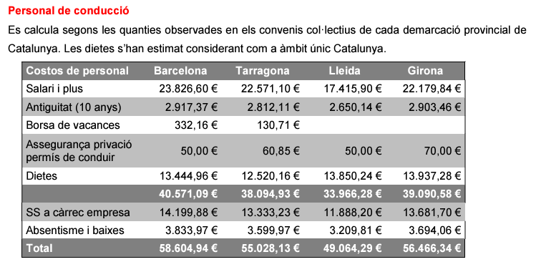
Cost dia | 296.08 |  | Cost dia | 413.41
Cost anual | 52,406.16 |  | Cost anual | 13,229.12 |  | 65,635.28 | 67,473.07

Dies lectius |  |  | Dies no lectius |  |  | Cost acompanyant |  |  | Obs 6/24 (Lleida)
Característiques del servei |  |  | Característiques del servei |  |  | SMI brut 2025 (14 pagues) | 16,576.00
Expedicions: |  |  | Expedicions: |  |  | Antiguitat (10 anys) | 2,724.34 |  | 2,650.14 €
Nombre d'expedicions diàries: | 2 |  | Nombre d'expedicions diàries: | 2 |  | Absentisme i baixes | 1,823.88 |  | 9.4%
Kms. recorreguts en cada expedició: | 21 |  | Kms. recorreguts en cada expedició: | 70 |  | Cost total jornada completa | 21,124.22
Temps en minuts de cada expedició: | 80 |  | Temps en minuts de cada expedició: | 140 |  | Cost empresa (35%) | 7,393.48 |  | 35%
Import dels peatges en cada expedició: | 0 |  | Import dels peatges en cada expedició: | 0 |  | Despeses generals (12,5%) | 3,564.71
Posicionaments: |  |  | Posicionaments: |  |  | Benefici industrial (6%) | 1,924.95
Kms. recorreguts en posicionaments: | 30 |  | Kms. recorreguts en posicionaments: | 30 |  | Cost d'acompanyant si fos jornada completa | 34,007.36 |  |  | Conveni 2021-2024 Lleida
Temps en minuts en posicionaments i esperes: | 70 |  | Temps en minuts en posicionaments i esperes: | 70 |  | €/hora (jornada 40 h; 1826 h/any) | 18.62
Costos unitaris |  |  | Costos unitaris |  |  | Hores anuals acompanyant | 865.17
Cost per quilòmetre: | 0.4117 |  | Cost per quilòmetre: | 0.4117 |  | Cost total 2025 d'acompanyant | 16,112.83
Cost hora del personal: | 31.97 |  | Cost hora del personal: | 31.97 |  | Cost total servei | 83,585.90
Costos fixos anuals: | 18,156 |  | Costos fixos anuals: | 18,156
Nombre de serveis anuals: | 592 |  | Nombre de serveis anuals: | 592 |  | Pressupost 2025 | 85,597.48
Resultats de la simulació |  |  | Resultats de la simulació |  |  | Cost jornada dia lectiu | 375.7621
Costos per distància inclosos peatges: | 41.99 | 14.18% | Costos per distància inclosos peatges: | 82.34 | 19.92% | Cost jornada dia no lectiu | 533.6253
Costos per temps del servei: | 159.85 | 53.99% | Costos per temps del servei: | 223.8 | 54.14% | Cost promig jornada | 399.93
Costos fixos: | 61.34 | 20.72% | Costos fixos: | 61.34 | 14.84%
Costos indirectes: | 32.9 | 11.11% | Costos indirectes: | 45.93 | 11.11%
Cost total del servei: | 296.08 | 100.00% | Cost total del servei: | 413.41 | 100.00%

Transport discrecional consolidat (escolar, empresa,...)
(reiterat i cobrament per vehicle complet). |  |  |  |  | Any | Preu jornada lectiva, màxim anual (€) | Preu jornada no lectiva, màxim anual (€) | Preu total màxim anual (€) |  |  | Pressupost base | Pròrroga | VE contracte
Demarcació de Lleida. |  |  |  |  | 2025 | 375.76 € | 533.63 € | 83,585.90 € |  |  | 43,123.67 €
Vehicle fins a 22 places. |  |  |  |  | 2026 | 381.40 € | 541.63 € | 84,839.69 € |  |  | 84,839.69 €
 |  |  |  |  | 2027 | 387.12 € | 549.75 € | 86,112.29 € |  |  | 86,112.29 €
 |  |  |  |  | 2028 | 392.93 € | 558.00 € | 87,961.97 € |  |  | 42,310.49 € | 45,651.49 €
 |  |  |  |  | 2029 | 398.82 € | 566.37 € | 88,715.03 € |  |  |  | 42,945.14 €
 |  |  |  |  |  |  |  |  |  |  | 256,386.13 € | 88,596.63 € | 344,982.76 €

